1 Projektöversikt
Informationsklassning: |  | [Forskningsprojekt]

 |  | Datum: | [Datum] | Version: | [Version nr.]

Klassningsdokumentation |  |  |  | Projektöversikt

Klassning genomförd: | [Datum] |  |  | Beskrivning |  | [Kort beskrivning av Forskningsprojektet och och dess uppgift
 |  |  |  | Ansvarig forskare |  | [Namn, befattning och institution]
Klassning genomförd av: | [Deltagare 1] - Analysledare |  |  | Informationsägare |  | [Namn, befattning och institution]
 | [Deltagare 2] |  |  | Personuppgiftsansvarig |  | Umeå universitet
 | [Deltagare 3] |  |  | Ekonomi och admin |  | [Namn, befattning och institution]
 | [Deltagare 4] |  |  | Projektdeltagare internt |  | [Namn, befattning och institution]
 | [Deltagare 5] |  |  | Samarbetspartners/uppdragsgivare |  | [Namn, befattning och institution]
 | [Deltagare 6] |  |  | IT-system |  | [System som avses att användas i projektet]
 | [Deltagare 7] |  |  | Systemdrift |  | [Intern och/eller extern]
 | [Deltagare 8] |  |  | Systemsupport |  | [Intern och/eller extern]
 | [Deltagare 9] |  |  | Lagringsytor |  | [T.ex. databaser och filmappar, extern datalagringstjänst]
 | [Deltagare 10]

Klassningsresultat: | Konfidentialitet | #NUM!
 | Riktighet | #NUM!
 | Tillgänglighet | #NUM!

Varje delmängd ska klassas. Konceptet här är ”högst vinner”, det vill säga för en informationsmängd som består av flera delmängder där varje delmängd blir olika klassad så ska det värde som är högst vara det som är beslutande.
Klassningen kan justeras högre (men ej lägre) om det motiveras t.ex. av ackumulering av information eller om system som avses att användas är integrerat med andra system med högre klass.
Konfidentialitet (K): Vad kan konsekvenserna bli ifall informationen läcker ut till obehöriga?
Riktighet (R): Vad kan konsekvenserna bli ifall informationen är felaktig eller inaktuell?
Tillgänglighet (T): Vad kan konsekvenserna bli ifall någon (som är behörig) inte får tillgång till informationen? .
Enligt dataskyddslagen är känsliga personuppgifter sådana som avslöjar ras eller etniskt ursprung, politiska åsikter, religiös eller filosofisk övertygelse, medlemskap i fackförening samt personuppgifter som rör hälsa eller sexualliv, genetiska eller biometriska uppgifter. Uppgifter om hälsa kan vara till exempel sjukfrånvaro, graviditet och läkarbesök.
Även om en uppgift inte klassas som en känslig uppgift kan den ändå vara en integritetskänslig/särskilt skyddsvärd personuppgift. Det kan till exempel vara fråga om löneuppgifter, uppgifter om lagöverträdelser, värderande uppgifter som till exempel uppgifter från utvecklingssamtal, uppgifter om resultat från personlighetstester eller personlighetsprofiler, information som rör någons privata sfär eller uppgifter om sociala förhållanden. Personnummer anses vara särskilt skyddsvärda personuppgifter.
Eftersom varje uppgift som direkt eller indirekt kan kopplas till en levande person anses vara en personuppgift används ofta begreppet vanliga personuppgifter för att beskriva sådana uppgifter som vare sig är känsliga eller integritetskänsliga/särskilt skyddsvärda personuppgifter.

2 Informationsklassning
En forskningsdatamängd är en gruppering av informationstyper, exempelvis ett register eller liknande.
 | Informationsklassning
 |  | Sammanställning | K | R | T
 |  | (högst klassad information): | #NUM! | #NUM! | #NUM!

#ID | Forskningsdatasmängd | Beskrivning/innehåll | K | R | T | Kommentar | Legala krav | Intern efterlevnad legala krav (Verksamhetsstyrande regler)
#0001 |  |  | Välj | Välj | Välj | [Andra förhållanden, motiv m.m.] | Dataskyddsförordningen, Arkivlag, Avtal | Registerförteckning, Dokumentationsplan
#0002 |  |  | Välj | Välj | Välj
#0003 |  |  | Välj | Välj | Välj
#0004 |  |  | Välj | Välj | Välj
#0005 |  |  | Välj | Välj | Välj
#0006 |  |  | Välj | Välj | Välj
#0007 |  |  | Välj | Välj | Välj
#0008 |  |  | Välj | Välj | Välj
#0009 |  |  | Välj | Välj | Välj
#0010 |  |  | Välj | Välj | Välj
#0011 |  |  | Välj | Välj | Välj
#0012 |  |  | Välj | Välj | Välj
#0013 |  |  | Välj | Välj | Välj
#0014 |  |  | Välj | Välj | Välj
#0015 |  |  | Välj | Välj | Välj
#0016 |  |  | Välj | Välj | Välj
#0017 |  |  | Välj | Välj | Välj
#0018 |  |  | Välj | Välj | Välj
#0019 |  |  | Välj | Välj | Välj
#0020 |  |  | Välj | Välj | Välj
#0021 |  |  | Välj | Välj | Välj
#0022 |  |  | Välj | Välj | Välj
#0023 |  |  | Välj | Välj | Välj
#0024 |  |  | Välj | Välj | Välj
#0025 |  |  | Välj | Välj | Välj
#0026 |  |  | Välj | Välj | Välj
#0027 |  |  | Välj | Välj | Välj
#0028 |  |  | Välj | Välj | Välj
#0029 |  |  | Välj | Välj | Välj
#0030 |  |  | Välj | Välj | Välj
#0031 |  |  | Välj | Välj | Välj
#0032 |  |  | Välj | Välj | Välj
#0033 |  |  | Välj | Välj | Välj
#0034 |  |  | Välj | Välj | Välj
#0035 |  |  | Välj | Välj | Välj
#0036 |  |  | Välj | Välj | Välj
#0037 |  |  | Välj | Välj | Välj
#0038 |  |  | Välj | Välj | Välj
#0039 |  |  | Välj | Välj | Välj
#0040 |  |  | Välj | Välj | Välj
#0041 |  |  | Välj | Välj | Välj
#0042 |  |  | Välj | Välj | Välj
#0043 |  |  | Välj | Välj | Välj
#0044 |  |  | Välj | Välj | Välj
#0045 |  |  | Välj | Välj | Välj
#0046 |  |  | Välj | Välj | Välj
#0047 |  |  | Välj | Välj | Välj
#0048 |  |  | Välj | Välj | Välj
#0049 |  |  | Välj | Välj | Välj
#0050 |  |  | Välj | Välj | Välj

konfidentialitet
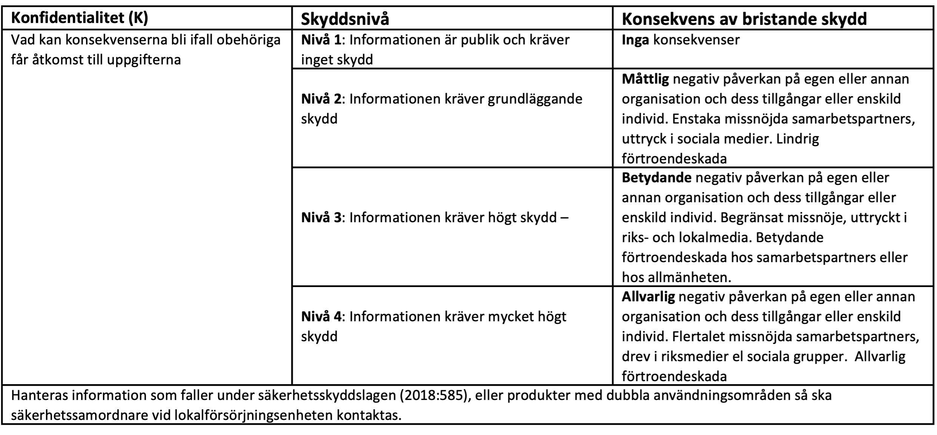

Riktighet
